商品信息
COCO Living Space｜吧台桌灯氛围
来源：COCO_Living_Space_Shopee全量审计_持续更新.xlsx｜工作表：高销量商品｜Excel第46行｜商品ID：42151133052

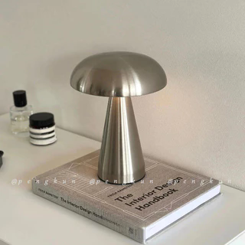
字段 | 内容 | 商品主图
序号 | 9
商品主图 | 见右侧嵌入主图
商品ID | 42151133052
商品中文名称 | 吧台桌灯氛围
商品标题 | Baohaus Metal Mushroom Lamp Nordic Simple Modern Creative Unique Table Lamp Bedroom Bedside Living Room Sofa Lamp
Shopee链接 | https://shopee.com.my/Baohaus-Metal-Mushroom-Lamp-Nordic-Simple-Modern-Creative-Unique-Table-Lamp-Bedroom-Bedside-Living-Room-Sofa-Lamp-i.115498741.42151133052
近月销量显示 | 22 Sold/Month
近月销量下限 | 22
列表价格显示 | RM35.43
列表最低价(MYR) | 35.43
列表评分 | 4.7
累计总销量显示 | 1k+ Sold
累计总销量下限 | 1,000
是否精确 | FALSE
详情价格显示 | RM35.43
详情价(MYR) | 35.43
详情评分 | 4.7
评论覆盖 | 51
好评主题 | 51
差评/风险主题 | 51
图片来源URL | https://down-my.img.susercontent.com/file/sg-11134201-7rff8-m9lgsoj29zmxe1@resize_w320_nl.webp
1688链接 | https://detail.1688.com/offer/1007211870223.html?share_token=W30t7kC5lqXVBaGgOikFE5ROJ1DQCN76QZ9s0+XbG4muJZfxzWl9Dg%3D%3D&__share_id=cae7f171-d880-42ba-ae96-a77a33a74a90&rpg-cnt=share.offerDetail&offerId=1007211870223&__zhi_token=LWdrzRq00itam&spm=a262eq.8992535%2F20260804.5103953.0&forcePC=1785775089097
颜色/规格 | 玫瑰金/金色 银色/黑色/白色
长宽高 | 15.50cm/15.50cm/20.50cm
重量(g) | 354
单个成本 | 16.90
单个运费 | 4.00
国内段总价 | 20.90
国际头程
总成本估算
利润估算
预计毛利率估算
3个成本
3个运费
国内段总价2
国际头程2
总成本估算2
利润估算2
预计毛利率估算2
5个成本
5个运费
国内段总价3
国际头程3
总成本估算3
利润估算3
预计毛利率估算3
8个成本
8个运费
国内段总价4
国际头程4
总成本估算4
利润估算4
预计毛利率估算4

